产品信息
成都光华智能试验件明细表
序号 | 零件号 | 零件名称 | 图示 | 长度/cm | 宽度/cm | 高度/cm | 体积/cm3
1 | 5CG 857 501E | BC316外后视镜总成-左 |  | 38.5 | 15.5 | 17.5 | 10443.1
2 | 5CG 857 502E | BC316外后视镜总成-右 | 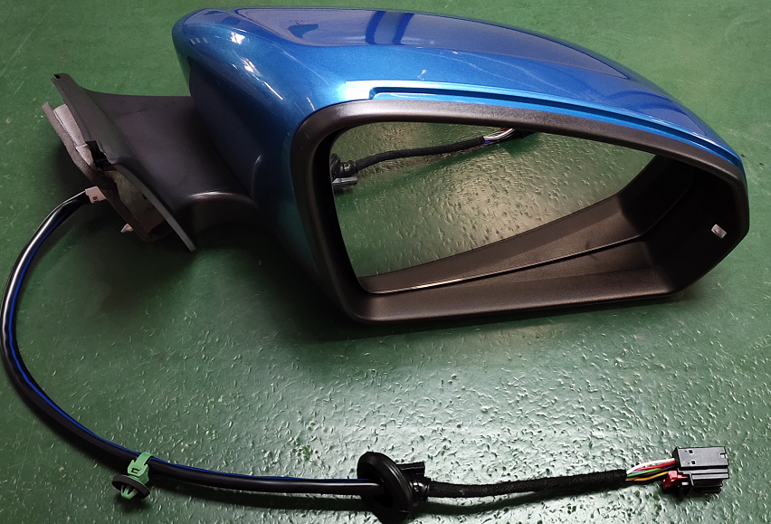 | 38.5 | 15.5 | 17.5 | 10443.1
3 | 6RM 857 501 | BC311外后视镜总成-左 | 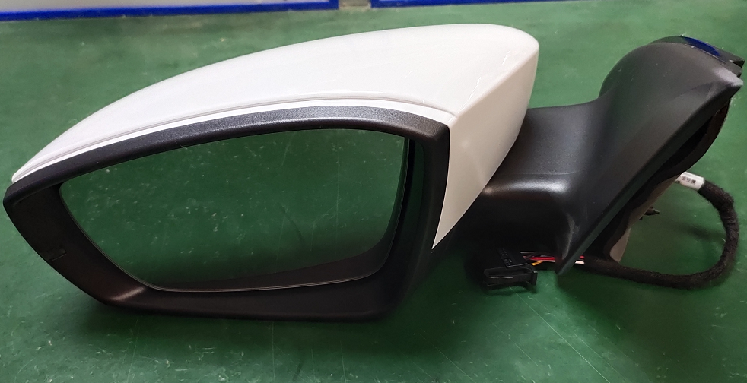 | 32.5 | 19 | 16.5 | 10188.8
4 | 6RM 857 502 | BC311外后视镜总成-右 |  | 32.5 | 19 | 16.5 | 10188.8
5 | 18D 857 511 | 18D内后视镜总成 | 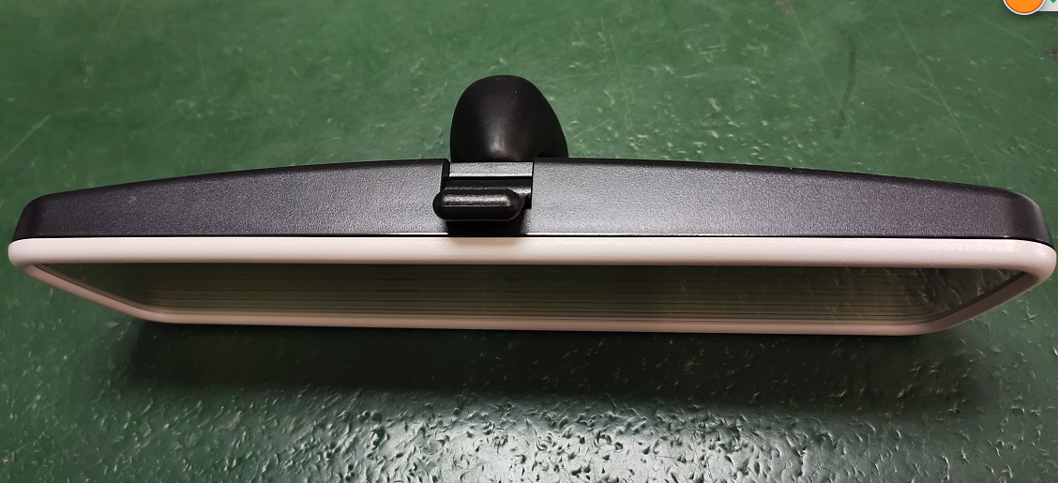 | 25.5 | 8 | 9 | 1836.0
6 | 3GD 857 511 | 3GD内后视镜总成 | 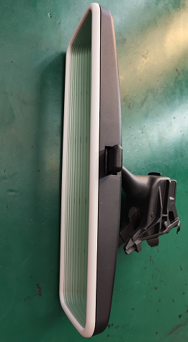 | 25.5 | 10.5 | 9 | 2409.8
7 |  |  |  |  |  |  | 0.0
8 |  |  |  |  |  |  | 0.0
9 |  |  |  |  |  |  | 0.0
10 |  |  |  |  |  |  | 0.0
11 |  |  |  |  |  |  | 0.0
12 |  |  |  |  |  |  | 0.0
13 |  |  |  |  |  |  | 0.0
14 |  |  |  |  |  |  | 0.0
15 |  |  |  |  |  |  | 0.0
16 |  |  |  |  |  |  | 0.0
17 |  |  |  |  |  |  | 0.0
18 |  |  |  |  |  |  | 0.0
19 |  |  |  |  |  |  | 0.0
20 |  |  |  |  |  |  | 0.0
21 |  |  |  |  |  |  | 0.0
22 |  |  |  |  |  |  | 0.0

